Catégories
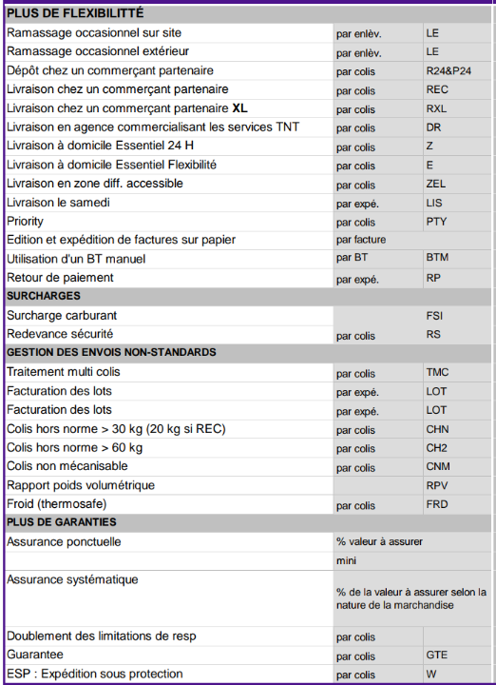
CNM | Colis volumineux
AS_AD_VAL | Assurance
DR | Frêt
FACTOR_FOR | Frêt
LS | Frêt
RS | Frêt
SURCH_CARB | Gazole
TMC | Frêt
Z | Frêt
ZEL | Zones éloignées
SURCH_CARB | Gazole
AS_AD_VAL | Assurance
RS | Frêt
LE | Frêt
ZEL | Zones éloignées
Z | Frêt
CNM | Colis volumineux
LS | Frêt
LIS | Frêt
DR | Frêt
MINI_FAC | Frêt
REC | Frêt
CHN | Frêt
PTY | Frêt
TMC | Frêt
FACTOR_FOR | Frêt
 | Frêt

